Бланк заказа
ФАБРИКА КОРПУСОВ Бланк заказа
 | Данные клиента:
 | ФИО:
 | Название организации:
 | ID клиента (из счета):
 | Телефон:
 | Почта:
 | № заказа из Базис-Облака:
 | Дата доставки заказа: |  |  | ____.____.2025
 | Адрес доставки заказа:

 | Данные по заказу:

 | 1. Цвет ЛДСП и ХДФ:

 | ЛДСП нижних кухонных тумб:
 | ХДФ нижних кухонных тумб:

 | ЛДСП пеналов:
 | ХДФ пеналов:

 | ЛДСП верхних подвесных шкафов среднего ряда:
 | ХДФ верхних подвесных шкафов среднего ряда:

 | ЛДСП верхних подвесных шкафов верхнего ряда:
 | ХДФ верхних подвесных шкафов верхнего ряда:

 | *Кромка АБС Egger 0.8х19мм в цвет ЛДСП

 | 2. Высота нижних модулей (только для заказа в БО):

 |  | Высота кух. опор 100мм, корпус - 720мм, общая высота 820мм
 |  | Высота кух. опор 150мм, корпус - 720мм, общая высота 870мм

 |  | Высота кух. опор 100мм, корпус - 780мм, общая высота 880мм
 |  | Высота кух. опор 150мм, корпус - 780мм, общая высота 930мм

 |  | Высота кух. опор 100мм, корпус со скрыт. ручками - 780мм, общая высота 880мм
 |  | Высота кух. опор 150мм, корпус со скрыт. ручками - 720мм, общая высота 870мм

 |  | Иная высота (заполни):

 | *В базис-облаке нижние тумбы и пеналы имеют высоту кух. опор 100мм, замена на 150мм технологом

 | 3. Материал и толщина фасадов:

 | Материал фасадов нижних кухонных тумб:
 | Материал фасадов пеналов:
 | Материал верхних подвесных шкафов:
 | Материал верхних подвесных шкафов (антресоль):
 | *В базис-облаке фасадам назначен материал МДФ 16мм без направления текстуры

 | 4. Готовность фасадов у заказчика (только для заказа в БО):

 |  | Фасады не заказаны Фабрика корпусов предоставит спецификацию и чертежи фасадов.
 |  | Фасады заказаны без присадки Фабрика корпусов предоставит спецификацию и чертежи фасадов. ТРЕБУЮТСЯ РАЗМЕРЫ ЗАКАЗАННЫХ ФАСАДОВ ОТ ЗАКАЗЧИКА
 |  | Фасады заказаны, нанесена присадка Фабрика корпусов предоставит спецификацию фасадов. Чертежи на присадку не предоставляются. Присадка на фасадах и сопутствующая присадка на корпусах отсутствует. ТРЕБУЮТСЯ РАЗМЕРЫ ЗАКАЗАННЫХ ФАСАДОВ ОТ ЗАКАЗЧИКА
 |  | Часть фасадов заказана, часть - не заказана. Фабрика корпусов предоставит спецификацию и чертежи незаказанных фасадов. Для заказанных фасадов: -Если присадки еще нет, то фабрика корпусов предоставит спецификацию и чертежи фасадов; -Если присадка есть, то фабрика корпусов предоставит спецификацию фасадов. Чертежи на присадку не предоставляются. Присадка на фасадах и сопутствующая присадка на корпусах отсутствует. ТРЕБУЮТСЯ РАЗМЕРЫ ЗАКАЗАННЫХ ФАСАДОВ ОТ ЗАКАЗЧИКА

 | 5. Наличие функциональной фурнитуры в заказе:

 | Функциональная фурнитура не куплена:
 | Функциональная фурнитура уже куплена:
 | Функциональная фурнитура уже куплена ЧАСТИЧНО, приложить список:

 | 6. Цвет фурнитуры в заказе:

 | Цвет ящиков LEGRABOX:
 | Цвет ящиков TANDEMBOX:
 | Цвет заглушек подъемников AVENTOS:
 | Цвет TIP-ON
 | Цвет скрытых ручек нижних тумб:
 | Цвет скрытых ручек навесных шкафов:
 | Цвет вертикальных скрытых ручек:

 | *Типы профилей скрытых ручек:

 | Вертикальные |  | Для нижних тумб |  |  | Для навесных шкафов
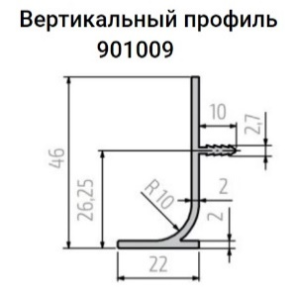
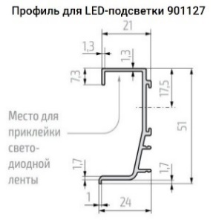

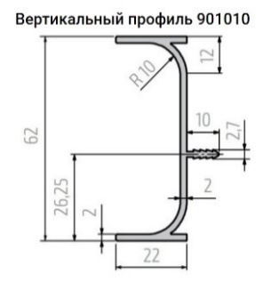
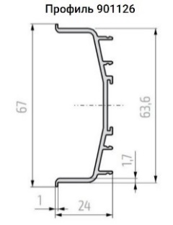

 | 7. Крепеж полок в заказе (только для заказа в БО):

 | Укажи номер тумб:

 | Конфирмат |  |  |  | №:
 | Конфирмат + шкант |  |  |  | №:
 | Эксцентрик |  |  |  | №:
 | Эксцентрик + шкант |  |  |  | №:
 | Эксц System 6 (аналог VB) |  |  |  | №:
 | Эксц System 6 (аналог VB) +/-50мм |  |  |  | №:
 | Полкодержатель ЛДСП |  |  |  | №:
 | Полкодержатель ЛДСП +/-50мм |  |  |  | №:
 | Полкодержатель стекло |  |  |  | №:
 | Полкодержатель стекло +/-50мм |  |  |  | №:

 | УКАЗАТЬ НА ЭСКИЗЕ: Количество полок, расположение по высоте, глубину заглубленных полок
 | *В тумбах базис-облака полки на полкодержателях заглублены от фасада на 10мм, остальные виды полок на 1мм. Есть исключения в подъемниках

 | 8. Модели встраиваем техники и сантехники для проверки конструктором (только для з-за в БО):

 | Указать модель встраиваемой техники / ссылку на сайт со схемой встройки
 | Указать нужные размеры ниши под встраиваемую технику с размерами наложения техники на полки и зазорами до фасадов по высоте
 | Указать нужные размеры вырезов и их расположение на изделии для установки санфаянса

 | Наименование |  |  | Модель техники или ссылка на сайт
 | Холодильник
 | Морозильная камера
 | Посудомойка
 | Микроволновка
 | Духовой шкаф
 | Варочная поверхность
 | Вытяжка
 | Стиральная машина
 | Машина сушки белья

 | Сушка для посуды (сетчатая)

 | Мойка
 | Смеситель
 | Измельчитель отходов

 | 9. Дополнительная информация по заказу

 | Требования к эскизу изделия

 | Эскиз в электронном виде загрузить в заказ в Базис-облако (клиенту либо менеджеру ОП)

 | Бланк заказа является более приоритетным документом, чем эскиз. При расхождении информации между эскизом и бланком заказа, данные будут браться из бланка заказа.

 | На эскизе должна быть РАЗБОРЧИВО указана информация:
- | Наименование заказчика
- | Внешний вид изделия
- | Высота и ширина кухонных тумб
- | ГЛУБИНА КОРПУСОВ без толщины фасада
- | Высота кухонных опор (100мм или 150мм).
- | Нумерация каждого модуля цифрами 1,2,3… слева-направо, снизу-вверх.
- | Цвета ЛДСП и ХДФ (из имеющихся в списке компании Фиера).
- | Материал и толщину видимой боковины пенала стрелкой с подписью "МДФ 16" или "МДФ19" или "ЛДСП 16". Если же к завершающему корпусу требуется дополнительный боковой фасад указать стрелкой "МДФ16 накл".
- | Направление текстуры фасадов.
- | Материал и толщину фасадов (если различаются, то отдельно для нижнего, среднего, верхнего ряда тумб, пеналов).
- | Обозначить дверки в виде кружочков в местах расположения петель.
- | Указать на эскизе штриховой линией нужное количество полок; Указать высоту расположения полки. ВАЖНО! Без указания высоты полки расположат на равных промежутках в зависимости от высоты корпуса; "Пстекл" - стеклянная полка; "Пстекл+-50" - стеклянная полка, переставная с шагом +-50мм; "Пэ+ш" - полка стационарная на эксцентрик+шкант; "Пконф" - полка стационарная на конфирмат; "Пvb" - полка стационарная на эксцентрик аналог VB; "Пп" - полка на полкодержателе; "Пп+-50" - полка на полкодержателе, переставная с шагом +-50 мм. *В ряду полок на полкодержателях возможна несъемная полка для усиления конструкции.
- | Тип ящиков (LBX, TBX, MV, TD), цвет, высоту ящиков (N,M,B,C,D, Mвн и т.п.).
- | Подъемники (HF, HS, HL, HK top, HK-S, HK-XS). На листе подписать цвет подъемников (белый, серый, темно-серый) отдельно для среднего ряда и верхнего ряда, если различаются.
- | Фасады с открытием от нажания "Tip-on", с открытием от нажатия с доводчком "Tip-on BM".
- | Расположение, артикул и цвет скрытых ручек (по наличию).
- | Выбранные кухонные системы (бутылочницы, системы уловых тумб, системы хранения пеналов и т.п.).
...
 | *Прикрепить понятную схему пазов под подсветку и вырезов под коммуникации.
 | *Прикрепить чертеж тумбы с необходимыми размерами ниши под встраиваемую технику с размерами фасадов, учитывающие необходимые зазоры
 | *Присадка под накладные ручки делается по месту на монтаже.
 | *Присадка под сушки делается по месту на монтаже.
 | *Присадка под кухонные опоры делается по месту на монтаже.

 | Пример эскиза кухни

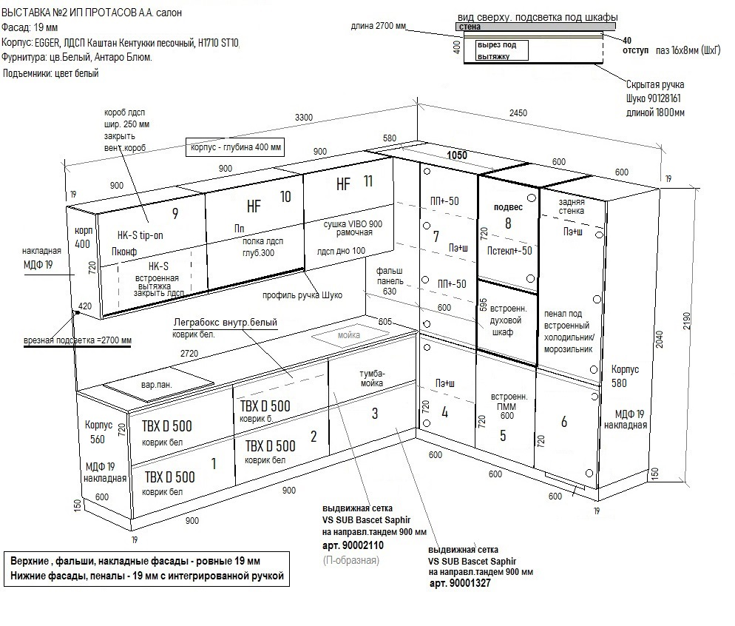

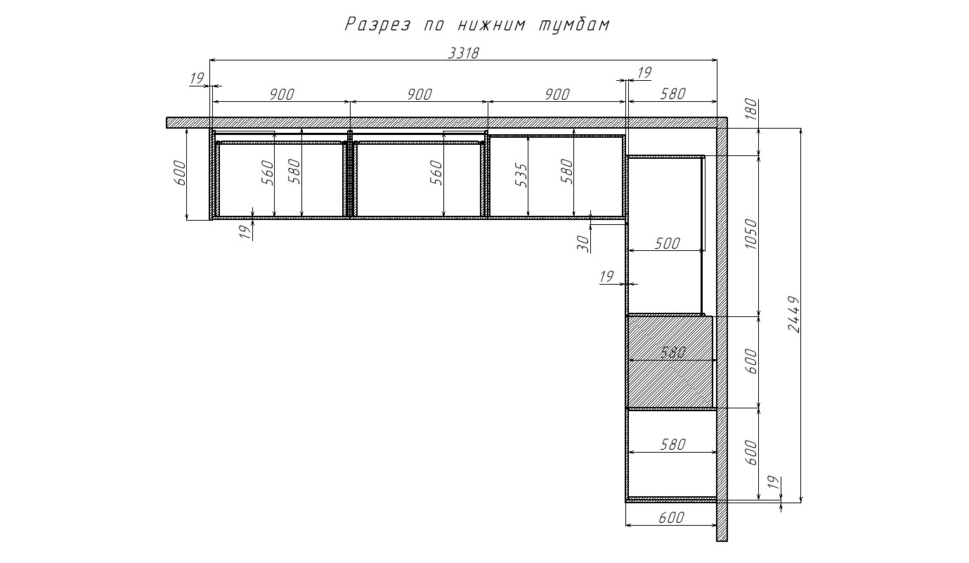

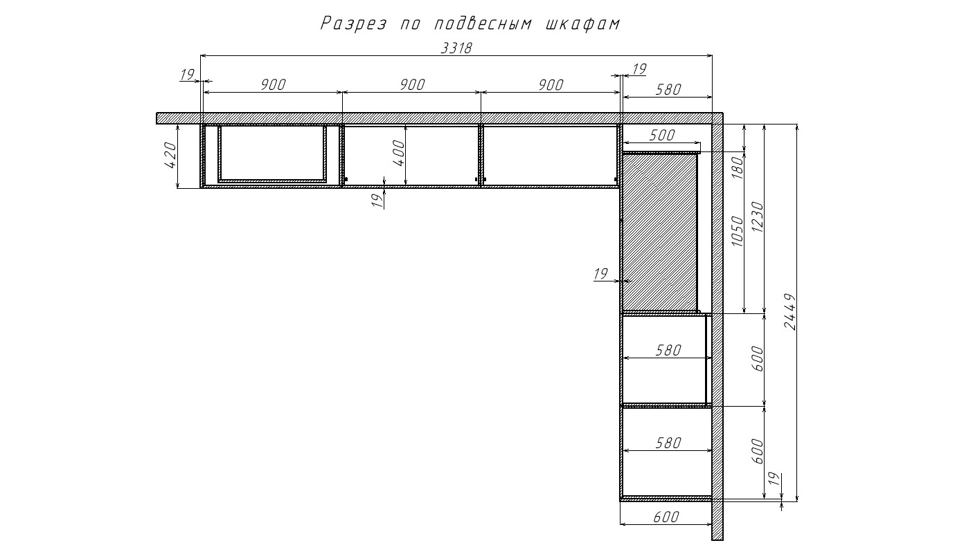

 | Пример эскиза шкафа

 | ЛДСП корпуса: Кашемир серый
 | ХДФ корпуса: Белый фасадный
 | Фасад: Кашемир серый
 | Петли с доводчиком накладные и полунакладные
 | Ящики 3-х сторон из ЛДСП Кашемир сер, на направляющих Тандем 510мм полн. выдвиж. с доводчиком
...

Списки
...
Список_ЛДСП | Тип_и_цвет_скрытых_ручек_вертикальных
 | 901009 61 Серебро
EGGER, ЛДСП 16мм, Белый альпийский, W1100 ST9 | 901009 62 Золото | Вертикальные |  | Для нижних тумб | Для навесных шкафов
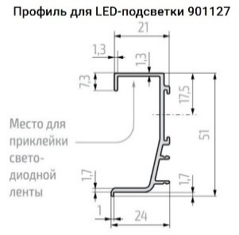
 | 901009 65 Черный
EGGER, ЛДСП 16мм, Светло-серый, U708 ST9 | 901010 61 Серебро
EGGER, ЛДСП 16мм, Диамант серый, U963 ST9 | 901010 62 Золото
 | 901010 65 Черный
EGGER, ЛДСП 16мм, Дуб Канзас коричневый, H1113 ST10
EGGER, ЛДСП 16мм, Дуб Кендал натуральный, H3170 ST12 | Цвет_скрытых_ручек_для_нижних_тумб

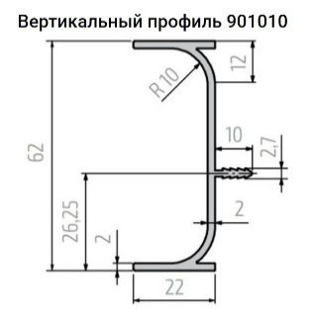
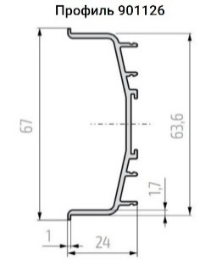
EGGER, ЛДСП 16мм, Каштан Кентукки песочный, H1710 ST10 | 901014 61 и 901013 61 Серебро
EGGER, ЛДСП 16мм, Нежный чёрный, U899 ST9 | 901014 62 и 901013 62 Золото
EGGER, ЛДСП 16мм, Оникс серый ВЛАГ., U960 ST9 | 901014 65 и 901013 65 Черный
EGGER, ЛДСП 16мм, Орех Линкольн, H1714 ST19 | 901127 61 и 901126 61 Серебро
 | 901127 62 и 901126 62 Золото
EGGER, ЛДСП, 16мм, Синий дымч, U502 ST9 | 901127 65 и 901126 65 Черный
EGGER, ЛДСП, 16мм, Орех Парона, H1715 ST12
EGGER, ЛДСП 16мм, Текстиль бежевый, F416 ST10

EGGER, ЛДСП, 16мм, Зеленый эвкалипт, U604 ST9

 | Тип_и_цвет_скрытых_ручек_для_подвесных_шкафов
Список_ЛХДФ
 | 901281 61 Серебро
KRONOSPAN, ЛХДФ 3мм, Белый Фасадный, 0101 PE | 901281 62 Золото
KRONOSPAN, ЛХДФ 3мм, Серый камень, 0112 PE | 901281 65 Черный
KRONOSPAN, ЛХДФ 3мм, Антрацит, 0164 PE | 928143 61 Серебро |  | EGGER, ЛДСП 16мм, Серая галька, U201 ST9
 | 928145 61 Серебро |  | EGGER, ЛДСП 16мм, Нежный чёрный ВЛАГ., U899 ST9
...

